Sheet1
Field | Crop | Maturity | Area | NDVI Image date | NDVI value | NDVI change | NDMI Image date | NDMI value | NDMI change | RECI Image date | RECI value | RECI change | MSAVI Image date | MSAVI value | MSAVI change | NDRE Image date | NDRE value | NDRE change | Sowing / Planting | Tillage type | Irrigation type | NDVI values split | Current risks | Sown area detected, % | Field notes | Old Date | Old NDVI Image date | Old NDVI value | Old NDMI Image date | Old NDMI value | Old RECI Image date | Old RECI value | Old MSAVI Image date | Old MSAVI value | Old NDRE Image date | Old NDRE value | Language | NDVI ADVISORY | NDMI ADVISORY | RECI ADVISORY | MSAVI ADVISORY | NDRE ADVISORY | FIELD OVERVIEW | CURRENT RISKS | RECOMMENDATIONS | FINAL INSIGHT FOR THE FARMER | IRRIGATION ADVISORY | IMAGE | Wather Data From | Wather Data To | Current image
TN-24-UT001(N) | - | - | 0.65 ha |  | 0.33 | -0.24 |  2025-07-11 | -0.09 | -0.15 |  2025-07-11 | 1.02 | -1.66 |  2025-07-11 | 0.23 | -0.13 |  2025-07-11 | 0.18 | -0.15 | - | - | - | Open soil - 0% Sparse vegetation - 91% Moderate vegetation - 9% Dense vegetation - 0% Cloudiness - 0% | Index risk - Low risk | Not sown | - | 2025-07-11 |  | 0.6567 | 2025-07-11 | -0.09 | 2025-07-11 | 1.02 | 2025-07-11 | 0.23 | 2025-07-11 | 0.18 | Tamil | 2025-07-11 தேதியின்படி, உங்கள் நிலத்தின் தாவர ஆரோக்கியம் குறைவாக உள்ளது (NDVI: 0.33). பயிர் அல்லது சாகுபடி தேதி குறிப்பிடப்படாததால், இது தரிசு நிலமாக இருக்கலாம். NDVI மதிப்பு குறைந்துள்ளதால், உடனடியாக நிலத்தை ஆய்வு செய்து, மண் பரிசோதனை செய்யவும். | 2025-07-11 தேதியின்படி, உங்கள் நிலத்தில் உள்ள ஈரப்பதம் குறைவாக உள்ளது (-0.09 NDMI). இது முன்னரை விட குறைந்துள்ளது (-0.15 மாற்றம்). பயிர் மற்றும் நிலை குறிப்பிடப்படாததால், போதுமான ஈரப்பதம் இல்லை. நீர்ப்பாசனம் செய்வது அவசியமாகலாம். | 2025-07-11 அன்று எடுக்கப்பட்ட படங்களின்படி, உங்கள் நிலத்தில் இலைகளின் பச்சைத்தன்மை (RECI: 1.02, மாற்றம்: -1.66) குறைவாக உள்ளது. இது சத்துக்கள் குறைபாட்டை குறிக்கிறது. பயிருக்கு பொதுவான உரம் இடுவது நல்லது. | MSAVI மதிப்பு 0.23 ஆக உள்ளது, இது நிலம் பயிரிடப்படாததைக் காட்டுகிறது. MSAVI மாற்றம் -0.13 ஆகக் குறைந்துள்ளது, இது மண்ணின் ஈரப்பதம் அல்லது வளர்ச்சியில் மேலும் குறைவைக் குறிக்கிறது. நிலத்தைச் சமன் செய்து, அடுத்த பயிரிடலுக்குத் தயார் செய்யவும். | உங்கள் நிலத்தின் சத்துக்கள் உறிஞ்சுதல் (NDRE) 0.18 ஆக உள்ளது, மேலும் இது 0.15 குறைந்துள்ளது. இது சத்துக்கள் பற்றாக்குறையை குறிக்கிறது. உரமிடும் நேரத்தை சரிபார்க்கவும் அல்லது நுண்ணூட்டச்சத்து தெளிப்புகளைப் பயன்படுத்தவும். | உங்கள் நிலத்தின் தற்போதைய நிலை: பயிர் மற்றும் சாகுபடி தேதி குறிப்பிடப்படாததால், இது தரிசு நிலமாக இருக்கலாம். NDVI மதிப்பு 0.33, NDMI மதிப்பு -0.09, RECI மதிப்பு 1.02, MSAVI மதிப்பு 0.23, NDRE மதிப்பு -0.15 ஆக உள்ளது. இந்த மதிப்புகள் பயிர் வளர்ச்சிக்கு ஏற்றதாக இல்லை. மேலும் தகவலுக்கு அருகில் உள்ள வேளாண்மை அலுவலகத்தை அணுகவும். | 2025-07-11 அன்று எடுக்கப்பட்ட படங்களின்படி, பயிர் மற்றும் நடவு பருவம் குறிப்பிடப்படாததால், வறட்சி அல்லது அதிக மழை போன்ற பொதுவான வானிலை சார்ந்த அச்சுறுத்தல்கள் நிலத்திற்கு ஏற்படலாம். | இது தரிசு நிலம். மழைப்பொழிவுக்குப் பிறகு மண் பரிசோதனை செய்து, சாகுபடிக்குத் தயார் செய்யவும். நிலத்தைச் சமன்படுத்துவதும், களைகளைக் கட்டுப்படுத்துவதும் அவசியம். | உங்கள் நிலம் தரிசாக உள்ளது. NDVI (0.33), NDMI (-0.09) மதிப்புகள் குறைவாக உள்ளன, இது நீர் மற்றும் தாவர ஆரோக்கியம் குறைவதைக் குறிக்கிறது. RECI (1.02), MSAVI (0.23), NDRE (0.18) மதிப்புகளும் பயிர் வளர்ச்சிக்கு உகந்ததாக இல்லை. மழைப்பொழிவுக்குப் பிறகு மண் பரிசோதனை செய்து, சாகுபடிக்குத் தயார் செய்யவும். | உங்கள் வயலில் ஈரப்பதம் குறைவாக உள்ளது (NDMI: -0.09). இது நீர் பற்றாக்குறையைக் குறிக்கிறது, பயிர் வளர்ச்சிக்கு இது உகந்ததல்ல. உடனடி நீர்ப்பாசனம் பரிந்துரைக்கப்படுகிறது. | 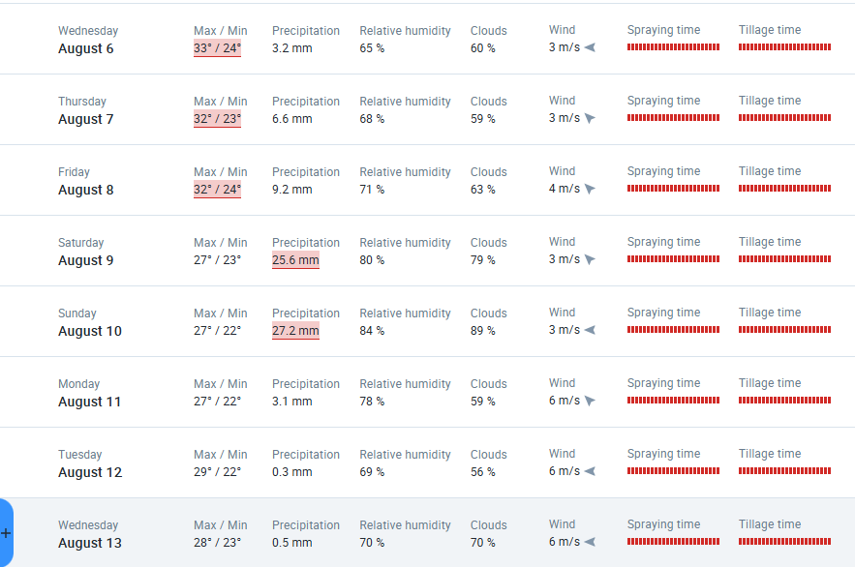 | 2025-08-08 | 13/08/2025 | 08/08/2025
Trichy Field 1 | - | - | 0.59 ha |  2025-07-16 | 0.18 | 0 |  2025-07-16 | -0.14 | +0.03 |  2025-07-16 | 0.45 | 0 |  2025-07-16 | 0.15 | +0.03 |  2025-07-16 | 0.1 | +0.01 | - | - | - | Open soil - 87% Sparse vegetation - 13% Moderate vegetation - 0% Dense vegetation - 0% Cloudiness - 0% | Index risk - No risks | Not sown | - | 2025-07-16 |  | 0.18 | 2025-07-16 | -0.14 | 2025-07-16 | 0.45 | 2025-07-16 | 0.15 | 2025-07-16 | 0.1 | English | As of July 16, 2025, your land has an NDVI of 0.18, which is very low and indicates bare land or extremely sparse vegetation. Since no crop or sowing date is mentioned, it's likely a bare field. This means there's almost no plant health to speak of. Consider preparing the land for planting soon. | Your field's moisture level is very low (NDMI: -0.14), even with a slight increase (+0.03) since July 16, 2025. This indicates insufficient moisture. Immediate irrigation is highly recommended to prevent crop stress. | Your field's RECI value is 0.45, indicating low leaf greenness. This suggests poor nutrient intake. Since there's no change, consider general fertilizer support to improve crop health and growth. | Your MSAVI value is 0.15, with a positive change of 0.03. This indicates improving but still sparse vegetation cover. Continue to monitor for uneven growth; consider field leveling in bare areas or targeted weed control to improve overall crop uniformity. | Your field's nutrient uptake (NDRE) is low (0.1), though slightly increasing. This suggests plants may not be getting enough nutrients. Check your fertilizer schedule and consider applying micronutrient sprays to boost plant health and growth. | Field Overview: With NDVI at 0.18 and MSAVI at 0.15, vegetation is sparse, suggesting bare land or early growth. NDMI at -0.14 indicates low moisture. RECI at 0.45 and NDRE at 0.01 are very low, implying poor nutrient status and uptake. This field currently shows very low plant health and moisture. | =AI( "Based on the image date 2025-07-16 , crop: -, stage: -, and season in tamil nadu 2025-07-16 , generate possible risks. Include weather-based threats (pests, fungus, disease), nutrient or water stress, or other factors from field notes: '-'. Be crop-specific. Explain the risks clearly in English within 300 characters.") | This is bare land. After rainfall, conduct soil testing and prepare for cultivation. Leveling the field and controlling weeds are essential. | =AI( "Generate a clear and encouraging message for a farmer growing " & B4 & ", which was sown on " & T4 & " and is currently at the " & C4 & " stage. Use these satellite indicators: NDVI value: " &F4 & ", NDMI: " &I4 & ", RECI: " &L4 & ", MSAVI: " &O4 & ", NDRE: " &R4 & " (all from latest image dated " &E4 & "). Summarize the overall field condition, highlight any trend, and suggest one key action. Write in " &AL4 & " language. Keep it farmer-friendly and under 300 characters." ) | With an NDMI value of -0.14 and a slight positive change of +0.03, the current moisture level is very low. This suggests a significant lack of water in the field. Immediate irrigation is strongly recommended to prevent severe stress and damage to your crop. | 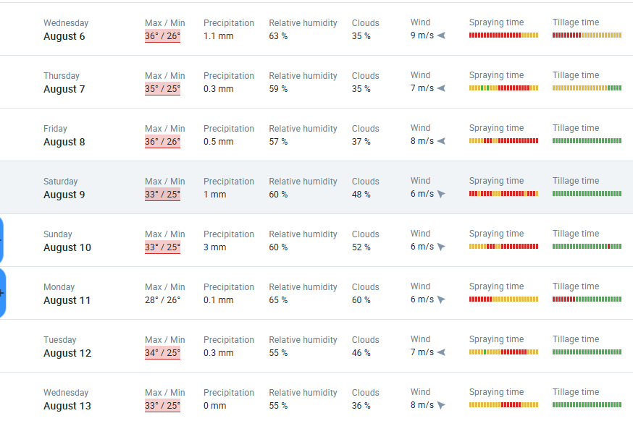 | 08/08/2025 | 13/08/2025 | 08/08/2025

